上海努辰2
零部件采购价格协议（ ）
协议编号：HBZYXY-2023-WU014-02
甲方：河北光华荣昌汽车部件有限公司
乙方：上海努辰金属制品有限公司
甲乙双方在保持互惠互利的基础上，为保持长久的合作关系，双方携手共同占领大市场，特签定价格协议如下：
一、乙方供货价格（以未税价格为准） 单位：元（RMB)
序号 | QAD编码 | 零部件名称（QAD） | 图号或规格 | 单位 | 未税产品价格 （不含摊销费） | 未税产品价格 （不含摊销费） | 未税模检焊具摊销费 |  |  | 未税产品价格 （含模摊费） | 备注
 |  |  |  |  | 2022年 | 2023年 | 模检焊具总价 | 摊销费 | 摊销方式 | 2023年 |  | 2020年 | 2023年提报 | 2023年二次提报 | 霸州政锦
1 | SHT0010047 | 内绞架前滚轮轴 |  | 件 |  | 5.0300 | —— | —— | —— | 5.0300 |  | 6.65 | 5.7700 | 5.0300 | 5.31 | -5%
2 | SHT0010049 | 内绞架后轴 |  | 件 |  | 5.0300 | —— | —— | —— | 5.0300 |  | 6.72 | 5.7200 | 5.0300 | 5.31 | -5%
3 | SHT0001761 | 连接杆 |  | 件 |  | 5.8700 | —— | —— | —— | 5.8700 |  | 6.93 | 6.2500 | 5.8700 | 6.20 | -5%
4 | SHT0011596 | 连接杆 |  | 件 |  | 5.2000 | —— | —— | —— | 5.2000 |  | 6.83 | 5.7100 | 5.2000 | 5.49 | -5%
5 | SHT0012089 | 1.0外绞架连接杆 |  | 件 |  | 5.5900 | —— | —— | —— | 5.5900 |  | 6.93 | 5.8100 | 5.5900 | 6.80 | -18%
二、发票开具：乙方必须开具国家规定税率的增值税专用发票，税率13%专票，开具发票时必须注明QAD编码且与入库/使用量中的QAD编码保持一致。
三、价格执行期从 2023 年 1 月 1 日起至 2023 年 12 月 31 日(遇市场价格变动经双方协商同意后可调整)。
四、产品的数量依据甲方具体采购产品时另行向乙方发出的采购订单。
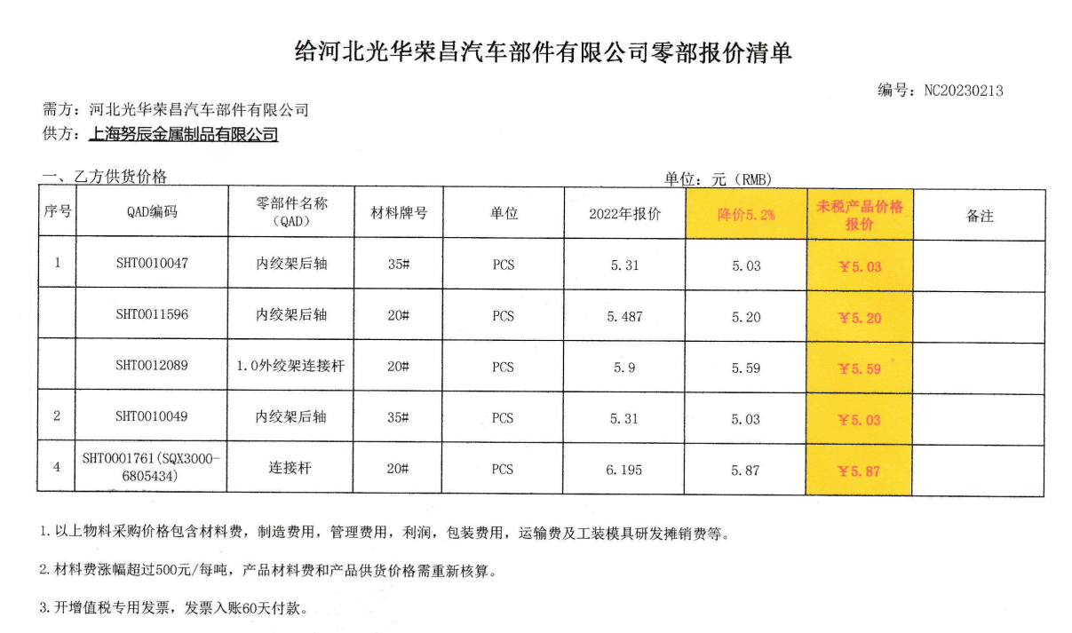
五、运输费用及运输过程中的风险由乙方承担。
六、双方合作中出现的质量、技术、物流等问题按相应合同（协议）办理。
七、此协议一式二份，经双方代表签字后即生效，同时具有法律效力。复印件、传真件具备同等法律效力。双方合作中出现质量、技术、物流等问题按相应合同（协议）办理。

甲方（签字盖章）： |  |  |  |  |  |  | 乙方（签字盖章）：

法定代表人/授权代表签字： |  |  |  |  |  |  | 法定代表人/授权代表签字：

签订日期： |  |  |  |  |  |  | 签订日期：

